general
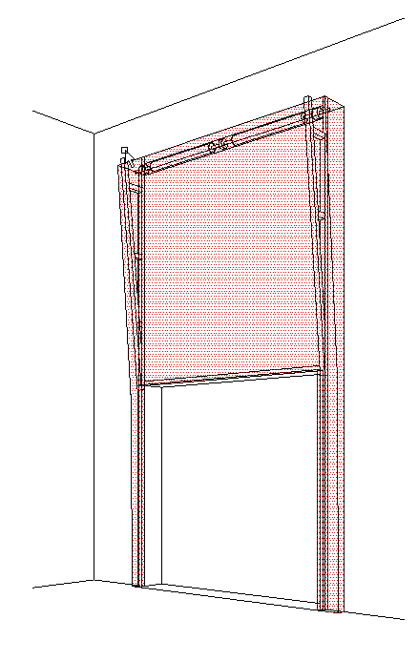
B
 |  |  |  |  |  |  |  |  |  |  |  |  |  |  |  |  |  | VERTIKALER BESCHLAG (VL)
Zvol jazyk: |  |  |  |  |  | Lichte Breite |  | mm
Select a language: |  |  |  |  |  |  |  |  |  |  |  |  |  |  |  |  |  |  | W max 8000 mm; H max 6500 mm; max. 40 m2
Wählen Sie eine Sprache: |  |  | DE |  |  | Lichte Höhe |  | mm |  |  | Fülen Sie bitte markierte Felder!
Wybierz język:
Sélectionner une langue: |  |  |  |  |  | Bedienung
Valige keel
Valitse kieli: |  |  |  |  |  | Paneel-Typ
Выберите язык:
 |  | INNENANSICHT |  |  |  | Laufschienen-Typ |  |  |  |  |  |  | DURCHSCHNITT A-A
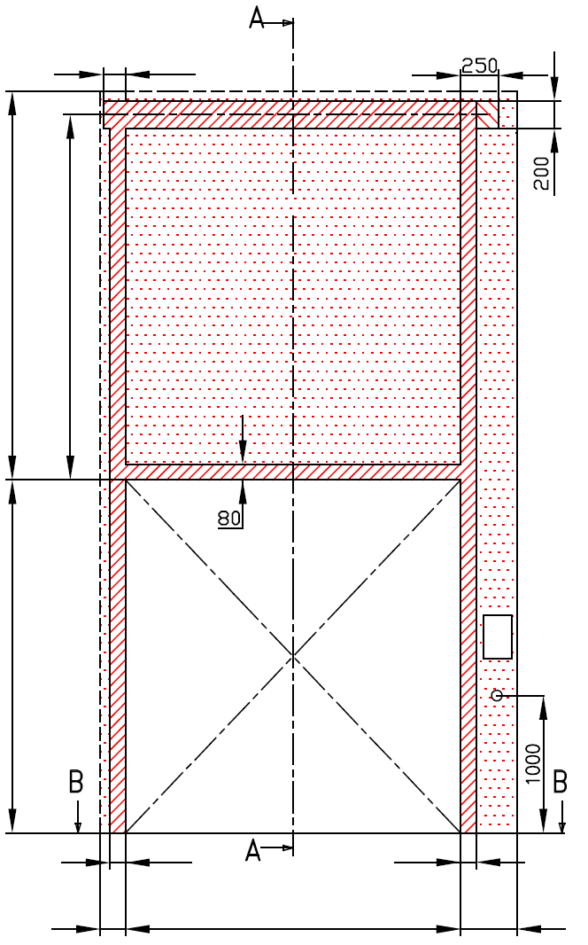
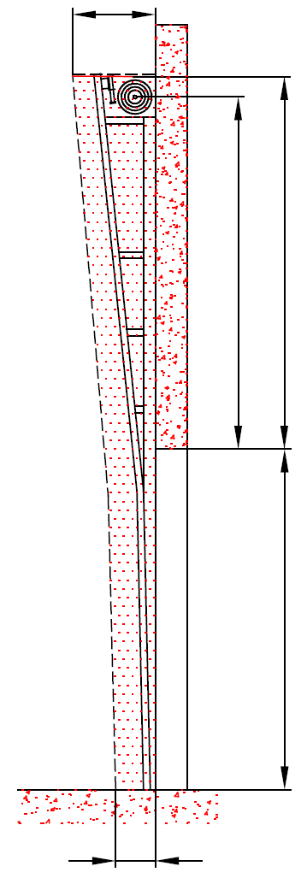
 |  |  | 120 |  |  |  |  |  |  |  |  |  | D=550

 | A= 130
 |  |  |  |  |  |  | MONTAGEFLÄCHE FÜR DEN MOTOR (wahlweise L oder R)

 |  |  |  |  |  |  |  |  |  |  |  |  |  | A=130 | F=0
 | F= 0
 |  |  |  |  |  |  | Benötigter Freiraum bei Elektro- oder Haspelkettenbedienung (wahlweise L oder R)


 |  |  |  |  |  |  | BENÖTIGTER FREIRAUM

 |  |  |  |  |  |  | Montagefläche für Antriebsteuerung Mass 250 x 400 mm
 | H= |  |  |  |  |  | Achse ca. 1.400 bis 1.500 mm vom Boden |  |  |  |  |  |  |  |  |  |  |  |  | Montage auf Mauerwerk und Ziegel
 |  |  |  |  |  |  |  |  |  |  |  |  |  |  | H=
 |  |  |  |  |  |  | Steckdose CEE 16 A, 5P, 400 V, Sicherung 6 A (10 A) mit Schutzschalter, Stromschutz I=30 mA.

 |  |  |  |  |  |  |  |  |  |  |  |  |  |  |  |  |  |  |  | Montage auf Porenbeton oder Gasbeton
125 |  |  |  |  |  |  | 125

L=
R=
 |  |  | 100 |  | 100
 |  |  |  |  |  |  |  |  |  |  |  |  | 250
 | 125 |  |  | W= |  |  | 125 |  |  |  |  |  |  |  |  |  |  |  |  | Montage auf ISO-Trapezblechfassade
 |  |  | DURCHSCHNITT B-B |  |  |  |  | Bodenneigung


B
 | 250

L+W+R=
 |  |  |  | 250

 |  |  |  |  |  |  |  |  |  |  |  |  |  | BENÖTIGTE MONTAGEFLÄCHEN |  |  |  |  | BENÖTIGTER FREIRAUM

 |  |  |  |  |  |  |  |  |  |  |  |  |  | MONTAGEFLÄCHE FÜR DEN MOTOR (wahlweise L oder R)

 |  |  |  |  |  |  |  |  |  |  |  |  |  | VORBEREITUNGEN UND ARBEITEN DIE VOM AUFTRAGGEBER ZU ERBRINGEN SIND, AUßER BEI SCHRIFTLICHER VEREINBARUNG IM VORAUS:

ACHTUNG: |  |  |  |  |  |  |  |  |  |  |  |  |  | Bauseits:
 |  |  |  |  |  |  |  |  |  |  |  |  |  | Ein stählerner Montagerahmen zur Befestigung der vertikalen Laufschienen und des Federpakets bei nicht tragfähigen Flächen wie z.B. Porenbeton, Gasbeton, Isolationspanelen u.s.w..
Fläche, an die montiert wird, muss gerade und fest sein und alle Montageflächen müssen in einer Ebene sein.
Im übrigen müssen die lichten Masse eben und rechtwinklig sein.
Der Fussboden muss glatt und waagerecht sein.
Wenn 1 1/4 "Welle und Wellenachse H + 180 mm |  |  |  |  |  |  |  |  |  |  |  |  |  | Benötigte Montageflächen und Freiräume gemäß Zeichnung.
MASSE in mm |  |  |  |  | Handbedienung |  |  |  | Freiraum über Sturz |  |  |  |  | Stromzufuhr 400V/230V mittels Eurosteckdose, 3 Phasen+0+PE max.1 meter vom Schaltkasten.
W = | Lichte Breite |  |  |  | L/R | Beide Seiten |  | min. 125 | F | H+400 |  | 0 |  | Montagefläche für Schaltkasten, Abmessungen 250 x 400 mm
H = | Lichte Höhe |  |  |  |  |  |  |  | Mitte Achse zum Sturz |  |  |  |  | Aufgestellt: |  | Bereinigt: | Bereinigt am: |  | Dateiname: |  | Datum: | Massst.: | Format:
F = | Freiraum über Sturz |  |  |  | Elektrisch- oder Haspelkettenbedient |  |  |  | A |  |  | 130 |  | K.Luňák |  | R. Kříž | 2019-09-24 |  | STP |  | 2019-09-24 | - | A3
A = | Mitte Achse zum Sturz |  |  |  | L/R | Motor-oder Kettenseite |  | min. 375 | H=<3300 |  |  | H+130 |  | http://door-documents.com/en/indy-installation-drawing-vl |  |  | BAUBEREITSCHAFT VERTIKALER BESCHLAG (VL)
L = | Freiraum LINKS |  |  |  |  |  |  |  | 3300<H=<5500 |  |  | H+150
R = | Freiraum RECHTS |  |  |  | Einbautiefe |  |  |  | H>5500 |  |  | H+180
D = | Einbautiefe |  |  |  | D |  |  | 550
 |  |  |  |  |  | H=<3300 | =>450
 |  |  |  |  |  | 3300<H=<5500 | =>500 |  |  |  |  |  |  |  |  |  | VERTIKALER BESCHLAG (VL) |  |  |  | Kode: | Version:
 |  |  |  |  |  | H>5500 | => 550 |  |  |  |  |  |  |  |  |  |  |  |  |  | 030-1 | 1939

SW-R
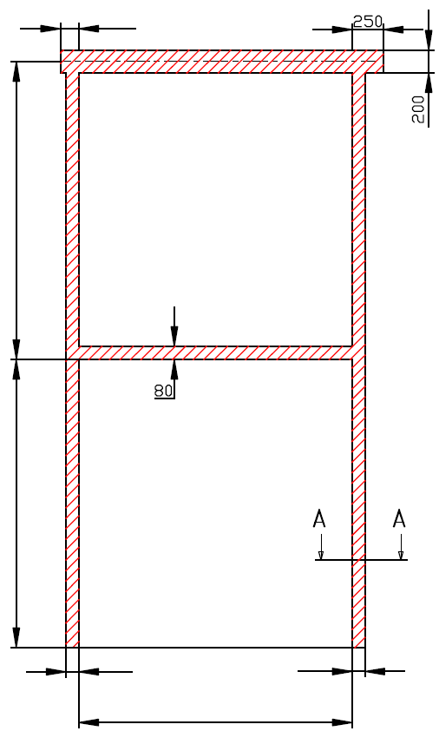
 |  | 120

A= 130

H=

 |  | 100 |  | 100

 |  |  | W=


 | VERTIKALER BESCHLAG (VL)

 | Antriebesposition |  | Auf der rechten Seite

 | Aufgestellt:

 | Bereinigt:

 | Datum:

SW-L
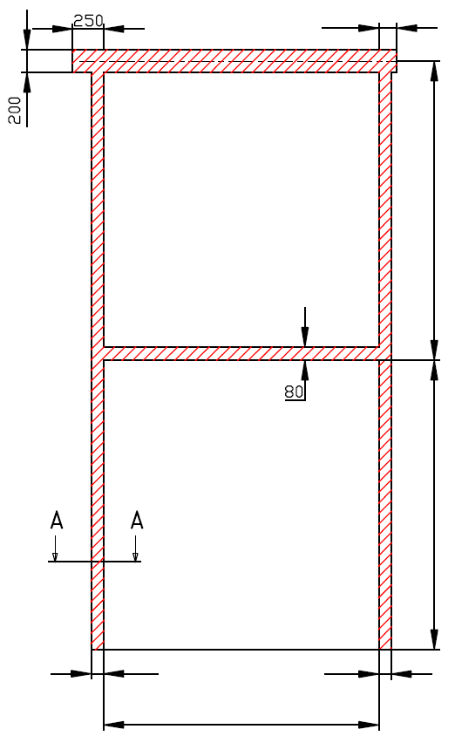
 |  |  | 120

 |  |  |  | A= 130

 |  |  |  | H=

 | 100 |  | 100

 |  | W=

VERTIKALER BESCHLAG (VL)

Antriebesposition |  | Auf der linken Seite

Aufgestellt:

Bereinigt:

Datum:

